Values
Dados |  |  |  | Check |  |  |  | Descrição | De | Para
END A |  |  | Observações | VERIFICADOR | COMENTÁRIO |  |  |  | Células | Aba | Células
Estrutura | LDA [m] | 2301.0 | Poço/ Manifold |  |  | Equação 1: |  | RT | B5 | Results | H33
Identificação da Estrutura | Peso vazio no ar [kg/m] | 106.58 | Data Sheet |  |  |  |  | Revisão da RT | F5 | Results | H34
WSI 152.2547-RD-4042-X | Peso cheio no ar [kg/m] | 126.39 | Data Sheet |  |  |  |  | Título da RT | C13 | Results | H35
Revisão | Peso vazio na água [kg/m] | 54.46 | Data Sheet |  |  |  |  | Elaborador | B6 | Results | H26
2 | Peso cheio na água [kg/m] | 74.27 | Data Sheet |  |  |  |  | PLSV | J23 | Results | H20
 | OD [m] | 0.25445 | Calculado pela equação 1 |  |  |  |  | Poço/Manifold | J24 | Results | H19
 | ID [m] | 0.15687 | Calculado pela equação 2 |  |  | Equação 2: |  | Tipo de linha | J25 | Results | H17
 | Contact diameter [mm] | 254.40 | OD do Data Sheet |  |  |  |  | LDA | J27 | Values | C3
 | Diâmetro nominal [''] | 6.00 | ID do Data Sheet [Polegadas] |  |  |  |  | Campo | J30 | Results | H21
 | MBR storage [m] | 1.67 | Armazenamento |  |  |  |  | Planilha EQSB | B32 | MCV e Guindaste | B3
 | MBRi instalação [m] | 2.51 | Verificar se não é fornecido no MD |  |  |  |  | Revisão da Planilha EQSB | F32 | MCV e Guindaste | B4
 | Bend. Stiffness [kN.m2] | 20.47 | Usar curva de rigidez |  |  |  |  | Equipamento Submarino | C34 | Results | H18
 | Torsional Stiffness [kN.m2] | 1072.0 |  |  |  |  |  | RL | B36 | Results | H30
 | Rel. Elongation (%) for 100kN | 0.039636 | Ԑ = 100 * F / EA |  |  |  |  | Revisão da RL | F36 | Results | H31
 | Axial Stiffness [KN] | 252293.0 | Se indicado valor no data sheet , sobrescrever a célula. |  |  | Equação 3: | Figura 1: | Peso na água do MCV | D38 | MCV e Guindaste | C19
Bend Restrictor | Comprimento [mm] | 4210.0 | Atentar para o número de anéis a serem montados |  |  |  |  | Número do desenho do MCV | B39 | MCV e Guindaste | B6
Identificação da Estrutura | Peso vazio no ar [kg] | 1178.0 |  |  |  |  |  | Estrututa | J44 | Values | A5
CB-BR1522543-00-01 | Peso vazio na água [kg] | 1024.9 | Se não tiver no desenho usar Par*0,87. Vértebras de PU (não multiplicar por 0,87) |  |  |  |  | Diâmetro de contato | J45 | Values | C10
Revisão | Peso no ar/comp [t/m] | 0.279810 |  |  |  |  |  | Peso vazio no ar | D47 | Values | C4
1 | Peso na água/comp [t/m] | 0.243435 | Atentar para vértebras de PU (não multiplicar por 0,87) |  |  |  |  | Peso vazio na água | D48 | Values | C6
 | OD [m] | 0.35155 | Calculado pela equação 3 |  |  |  |  | Peso cheio no ar | J47 | Values | C5
 | OD [mm] | 305.0 | OD da menor seção da vértebra (figura 1) |  |  |  |  | Peso vazio na água | J48 | Values | C7
 | ID [mm] | 280.0 | ID da menor seção da vértebra (figura 1) |  |  |  |  | MBR de instalação | J49 | Values | C13
 | Contact diameter [mm] | 544.0 | Maior diâmetro do acessório (colocar em contact e drag) |  |  |  |  | Rigidez à flexão | J50 | Values | C14
 | MBR travamento [m] | 2.860 | Valor do Relatório de Esforços |  |  |  |  | Rigidez axial | J51 | Values | C17
 | Momento Fletor Admissível [kN.m] | 57.0 | Valor do desenho |  |  |  |  | Peso no ar do conector | C56 | Values | C38
 | Força Cortante Admissível [kN] | 43.0 | Valor do desenho |  |  |  |  | Peso na água do conector | D56 | Values | C39
 | Bending Stiffness [kN.m2] | 25474.77 | Calculado pela equação 4 |  |  | Equação 4: |  | Conector | E56 | Values | A39
 | Axial Stiffness [kN] | 10.0 |  |  |  |  |  | Peso no ar da vértebra | C57 | Values | C19
 | Torsional Stiffness [kN.m2] | 10.0 |  |  |  |  |  | Peso no água da vértebra | D57 | Values | C20
 | Curvatura [1/m] | 0.349650 | Ver aba Bending Stiffness |  |  |  |  | Vértebra | E57 | Values | A20
 | Bend moment [kN.m] | 0.01 | Ver aba Bending Stiffness |  |  |  |  | Peso no ar do adaptador | C58 | Values | C50
 | Curvatura limit [1/m] | 1.349650 | Ver aba Bending Stiffness |  |  |  |  | Peso no água do adaptador | D58 | Values | C51
 | Bend Moment limit [kN.m] | 25474.78 | Ver aba Bending Stiffness e equação 5 |  |  |  |  | Adaptador de flange | E58 | Values | A51
End Fitting | Comprimento [mm] | 1791.00
Identificação da Estrutura | Peso vazio no ar [kg] | 2600.00
CB-EF1522543-00-04 | Peso vazio na água [kg] | 2262.00 | Se não tiver no desenho usar Par*0,87.
Revisão | Peso no ar/comp [t/m] | 1.451703
2 | Peso na água/comp [t/m] | 1.262982
 | OD [m] | 0.50759 | Calculado pela equação 3
 | OD [mm] | 254.0 | OD do pescoço presente no desenho
 | ID [mm] | 152.4 | ID presente no desenho ou OD do duto no data sheet |  |  | Equação 5:
 | Contact diameter [mm] | 480.0 | Maior diâmetro do acessório (colocar em contact e drag)
 | Bending Stiffness [kN.m2] | 36812.39
 | Axial Stiffness [kN] | 6712860.7
 | Torsional Stiffness [kN.m2] | 28317.2
Adaptador de flanges | Comprimento [mm]
Identificação da Estrutura | Peso vazio no ar [kg]
 | Peso vazio na água [kg] |  | Se não tiver no desenho usar Par*0,87.
Revisão | Peso no ar/comp [t/m] | #DIV/0!
 | Peso na água/comp [t/m] | #DIV/0!
 | OD [m] | #DIV/0!
 | OD [mm] |  | OD do pescoço presente no desenho
 | ID [mm] |  | ID presente no desenho ou OD do duto no data sheet
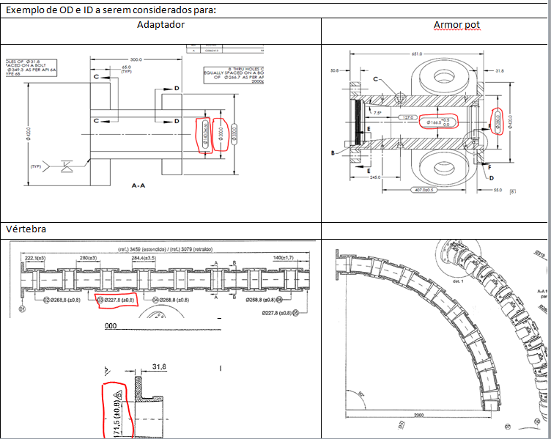
 | Contact diameter [mm] |  | Maior diâmetro do acessório (colocar em contact e drag)
 | Bending Stiffness [kN.m2] | 0.00
 | Axial Stiffness [kN] | 0.0
 | Torsional Stiffness [kN.m2] | 0.0
END B
Testar configuração da PETROBRAS

 |  |  |  |  |  | Equação 6:

MCV e Guindaste
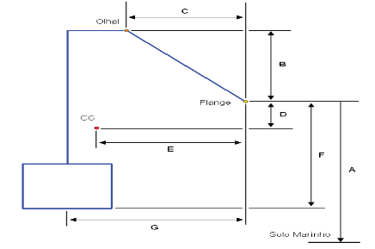
DESENHO MCV - Relatório PETROBRAS |  | Verificador | Comentário |  | Drawing MCV (Orcaflex)
EQSB | FD-3A00.00-1514-276-PEK-001 |  |  |  | 0.25 | 0.25 | 1.2
Revisão | D |  |  |  | -0.25 | 0.25 | 1.2
Fornecedor | TechnipFMC |  |  |  | -0.25 | -0.25 | 1.2
Desenho | P7000048060 / 'DU700154300 Rev. C |  |  |  | 0.25 | -0.25 | 1.2
Equipamento | Manifold |  |  |  | 0.5 | 0.5 | 0
A [mm] | 3810 |  |  |  | -0.5 | 0.5 | 0
B [mm] | 502 |  |  |  | -0.5 | -0.5 | 0
C [mm] | 907 |  |  |  | 0.5 | -0.5 | 0
D [mm] | 681
E [mm] | 864
F [mm] | 2037
G [mm] | 839

 |  |  |  |  | Guindaste ou A/R
MCV (Orcaflex) |  |  | Verificador | Comentário | LDA [m] | 2301.0
Peso | Pair [kgf] - Nota1 | 5043.0 |  |  | Comprimento [m] | 2296.7
 | Pw [kgf] | 5043.0
 | Volume | 1.00E-06 |  |  | Batimetria |  |  | Verificador | Comentário
CG | A [m] (Z) | 1.35600 |  |  | 0 | 3810 | 2301.00
 | B [m] (X) | -0.02500 |  |  | 5 | 3810 | 2301.00
Olhal | C [m] (Z) | 2.53900 |  |  | 10 | 3810 | 2301.00
 | D [m] (X) | -0.06800 |  |  | 15 | 3810 | 2301.00
Flange | E [m] (Z) | 2.03700
 | F [m] (X) | 0.83900
H ao solo | [m] (Z) | 2299.22700
Alfa | Ângulo Inclinação | 60

 | Nota1 - Inserir peso na água . Peso ar deve ser igual ao peso na água

Esforços
Escolher Caso | Cortante | Tração | Momento Fletor
 | [kN] | [kN] | [kN.m]
Puxada Max (Caso 3i) | -0.95 | 7.58 | 44.43

Colar tabela RL aqui
 |  |  |  |  | RL | Orcaflex
CASO DE CARREGAMENTO |  | ESFORÇO |  | VALOR | Valor | Cortante | Tração | M. Fletor | Verificação
CVD 2a - Topo (Caso 1) |  | Tração (Fx) |  | 1368,48 kN | 1368.48 |  |  |  | ---
CVD 1a - Equilibrio (Caso 2 - Flutuadores) |  | Tração (Fx) |  | -15,00 kN | -15.00 |  | 7.58 |  | SINAL
 |  | Forga Cortante (Fz) |  | 15,00 kN | 15.00 | -0.95 |  |  | SINAL
 |  | Momento Fletor (My) |  | 50,00 kN.m | 50.00 |  |  | 44.43 | OK
 |  | MBR (Vertebra) |  | 6,83 m | 6.83 |  |  |  | ---
 |  | MBR (Flexivel) |  | 5,99 m | 5.99 |  |  |  | ---
CVD 1a -MCV no Hub com linha suspensa (Caso 3i - Flutuadores) |  | Momento Fletor Maximo | Tração (Fx) | -15,00 kN | -15.00 |  | 7.58 |  | SINAL
 |  |  | Forga Cortante (Fz) | 15,00 kN | 15.00 | -0.95 |  |  | SINAL
 |  |  | Momento Fletor (My) | 50,00 kN.m | 50.00 |  |  | 44.43 | OK
 |  | Momento Fletor Minimo | Tração (Fx) | 18,42 kN | 18.42 |  | 7.58 |  | OK
 |  |  | Forga Cortante (Fz) | -18,38 kN | -18.38 | -0.95 |  |  | OK
 |  |  | Momento Fletor (My) | -61,01 kN.m | -61.01 |  |  | 44.43 | SINAL
 |  | MBR (Vertebra) |  | 6,19 m | 6.19 |  |  |  | ---
 |  | MBR (Flexivel) |  | 5,99 m | 5.99 |  |  |  | ---
CVD 1a -MCV no Hub (Caso 3ii - Flutuadores) | (a) | Tração (Fx) |  | 15,00 kN | 15.00 |  | 7.58 |  | OK
 |  | Forga Cortante (Fz) |  | -15,00 kN | -15.00 | -0.95 |  |  | OK
 |  | Momento Fletor (My) |  | -56,93 kN.m | -56.93 |  |  | 44.43 | SINAL
 | (b) | Tração (Fx) |  | 15,00 kN | 15.00 |  | 7.58 |  | OK
 |  | Forga Cortante (Fz) |  | -15,00 kN | -15.00 | -0.95 |  |  | OK
 |  | Momento Fletor (My) |  | -53,19 kN.m | -53.19 |  |  | 44.43 | SINAL
CVD 1a -MCV no Hub (Caso 3ii - Após retirada dos Flutuadores) | (a) | Tração (Fx) |  | 23,69 kN | 23.69 |  | 7.58 |  | OK
 |  | Forga Cortante (Fz) |  | -28,46 kN | -28.46 | -0.95 |  |  | OK
 |  | Momento Fletor (My) |  | -85,87 kN.m | -85.87 |  |  | 44.43 | SINAL
 | (b) | Tração (Fx) |  | 20,38 kN | 20.38 |  | 7.58 |  | OK
 |  | Forga Cortante (Fz) |  | -26,08 kN | -26.08 | -0.95 |  |  | OK
 |  | Momento Fletor (My) |  | -75,00 kN.m | -75.00 |  |  | 44.43 | SINAL
CVD 1a - Teste Offshore (Caso 4 - Flutuadores) | (a) | Tração (Fx) |  | -15,00 kN | -15.00 |  | 7.58 |  | SINAL
 |  | Forga Cortante (Fz) |  | 15,00 kN | 15.00 | -0.95 |  |  | SINAL
 |  | Momento Fletor (My) |  | 60,95 kN.m | 60.95 |  |  | 44.43 | OK
 | (b) | Tração (Fx) |  | -15,00 kN | -15.00 |  | 7.58 |  | SINAL
 |  | Forga Cortante (Fz) |  | 15,00 kN | 15.00 | -0.95 |  |  | SINAL
 |  | Momento Fletor (My) |  | 56,27 kN.m | 56.27 |  |  | 44.43 | OK
CVD 1a - Teste Offshore (Caso 4 - Após retirada dos Flutuadores) | (a) | Tração (Fx) |  | 15,00 kN | 15.00 |  | 7.58 |  | OK
 |  | Forga Cortante (Fz) |  | -38,36 kN | -38.36 | -0.95 |  |  | OK
 |  | Momento Fletor (My) |  | -98,61 kN.m | -98.61 |  |  | 44.43 | SINAL
 | (b) | Tração (Fx) |  | -33,15 kN | -33.15 |  | 7.58 |  | SINAL
 |  | Forga Cortante (Fz) |  | -39,91 kN | -39.91 | -0.95 |  |  | OK
 |  | Momento Fletor (My) |  | -82,24 kN.m | -82.24 |  |  | 44.43 | SINAL
CVD 1a - Operagão (Caso 5 - Após retirada dos Flutuadores) | (a) | Tração (Fx) |  | 15,00 kN | 15.00 |  | 7.58 |  | OK
 |  | Forga Cortante (Fz) |  | -38,40 kN | -38.40 | -0.95 |  |  | OK
 |  | Momento Fletor (My) |  | -99,31 kN.m | -99.31 |  |  | 44.43 | SINAL
 | (b) | Tração (Fx) |  | -33,13 kN | -33.13 |  | 7.58 |  | SINAL
 |  | Forga Cortante (Fz) |  | -39,91 kN | -39.91 | -0.95 |  |  | OK
 |  | Momento Fletor (My) |  | -82,77 kN.m | -82.77 |  |  | 44.43 | SINAL

